Sheet1
学校画面を修正する内容

TOP | FOOTER

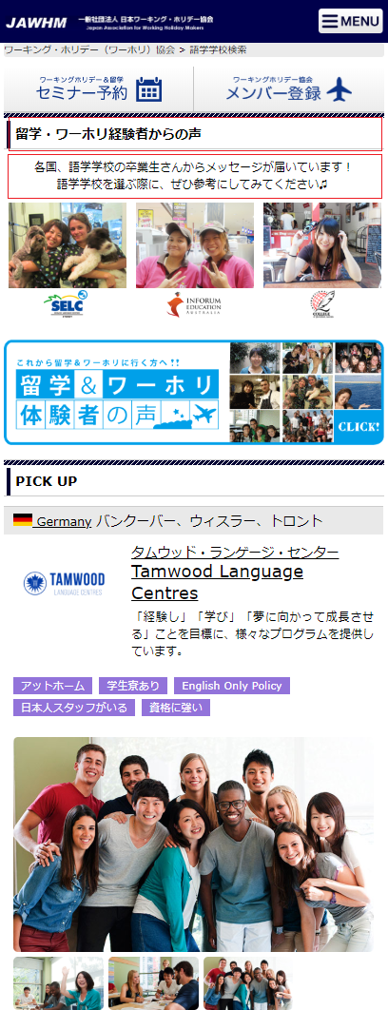
Sửa tên title
留学・ワーホリ経験者からの声 => 学校紹介特集

Căn lề đoạn văn sang trái

Bỏ hiển thị title

Giữ phần [留学・ワーホリ経験者からの声] phía dưới nút [この条件で検索]

